CollectiveAccess
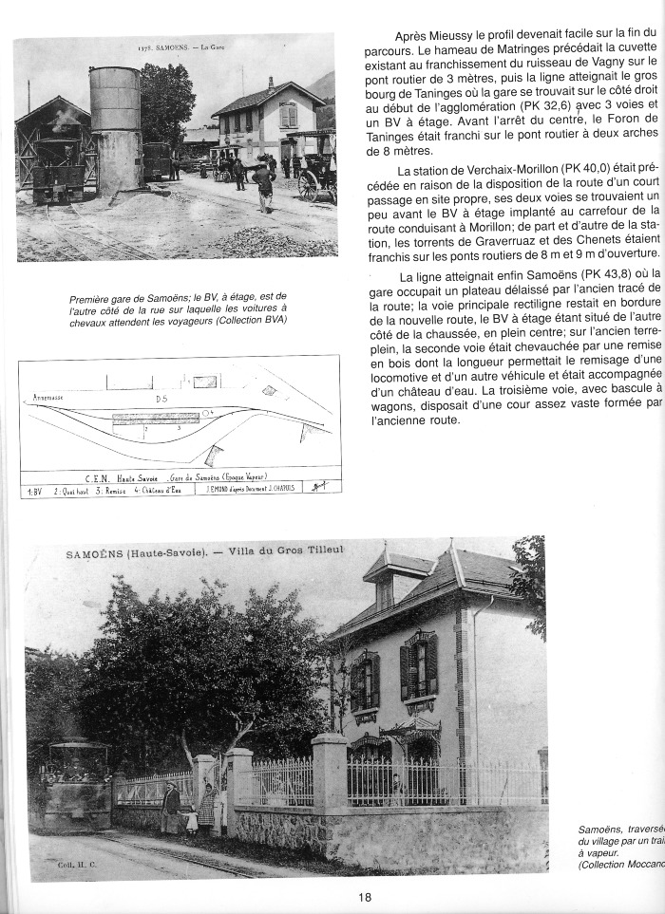
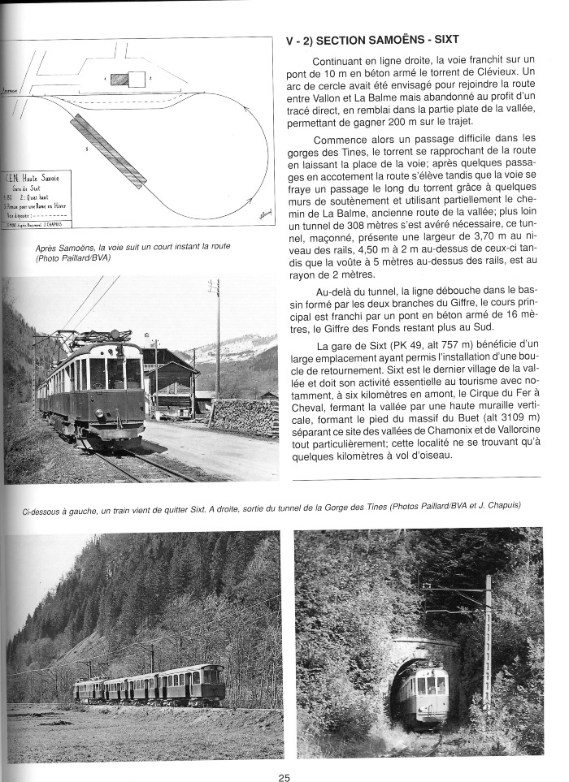
Image | Object | Description | Date
 | C E N Train ANNEMASSE - SIXT (1-0019) | Article et Photo de l 'ancienne gare de Samoëns , Plan de l'ancienne gare de Samoëns et photo de la villa du gros tilleul
 | C E N Train Annemasse - SIXT (1-014) | Plan de la section Samoëns- Sixt Photo du train C E N après Samoëns Photos de gauche a droite : Train qui quitte Sixt - Sortie du tunnel de la Gorge des Tines
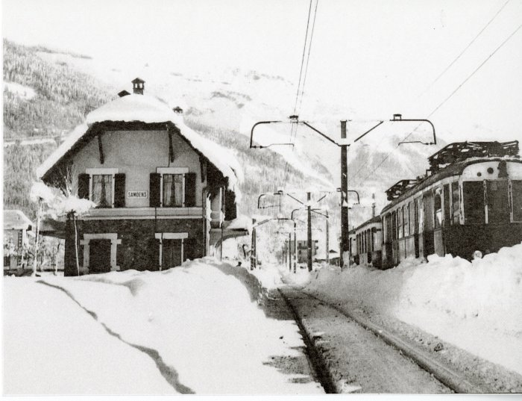 | Photo de la gare de Samoëns l'hiver (10-009) | Photo de la gare de Samoëns l'hiver
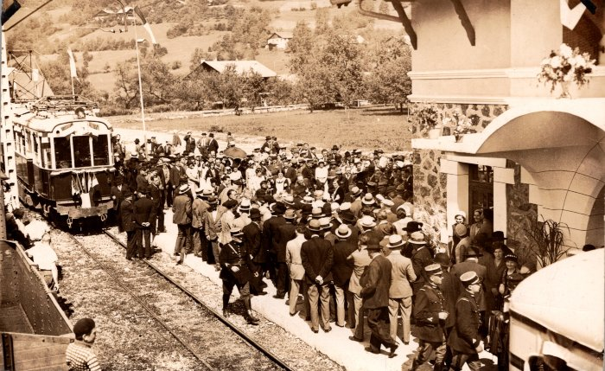 | Inauguration du tramway de Samoens - 1932 (2-1441) | Inauguration du tramway de Samoens - 1932
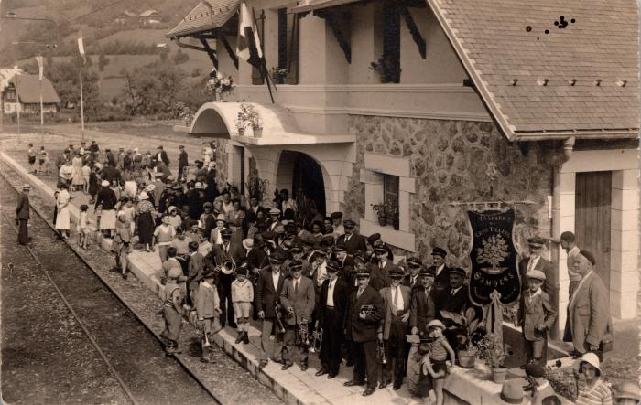 | La Fanfare du Gros Tilleul, Samoëns à la gare (2-1445) | La Fanfare du Gros Tilleul, Samoëns à la gare
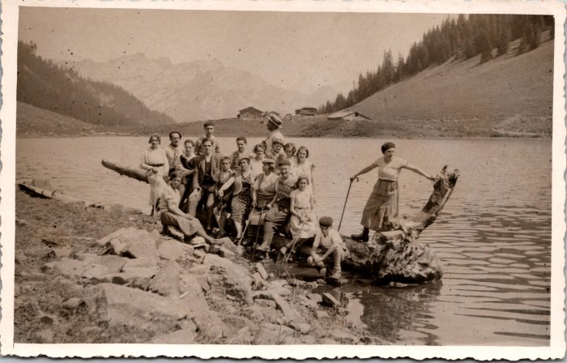 | Photo de groupe au lac de Gers -1934 (2-1616) | Photo de groupe au lac de Gers le 21 aout 1934
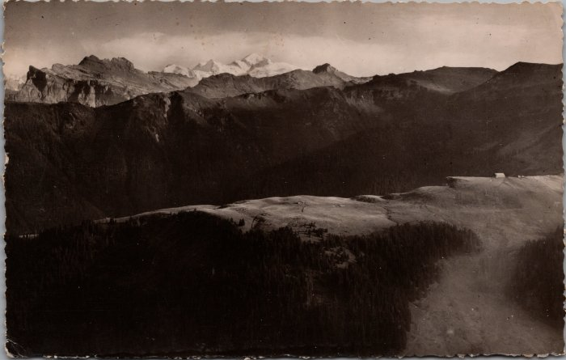 | Carte postale du plateau des Saix, le Tenneverge et le Mont Blanc (2-1794) | Carte postale du plateau des Saix, le Tenneverge et le Mont Blanc
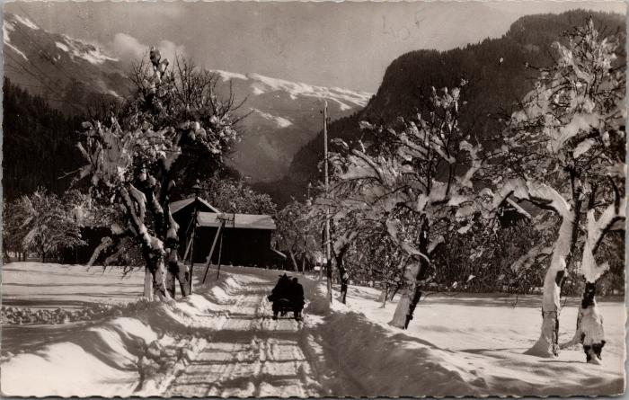 | La route de Samoëns sur la luge, années 60 (2-1830) | La route de Samoëns sur la luge, années 60
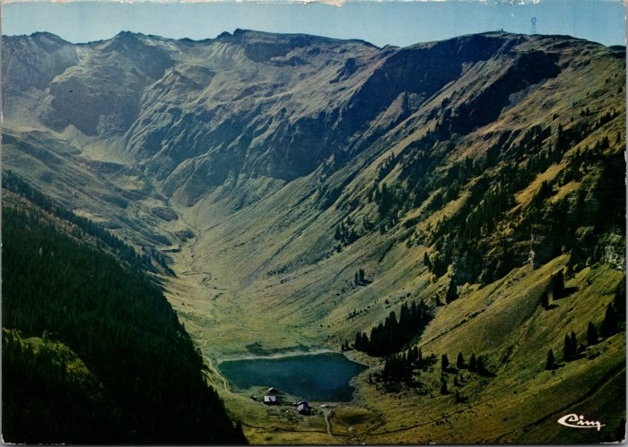 | Vue générale sur l'alpage de Gers (2-2420) | Vue générale sur l'alpage de Gers
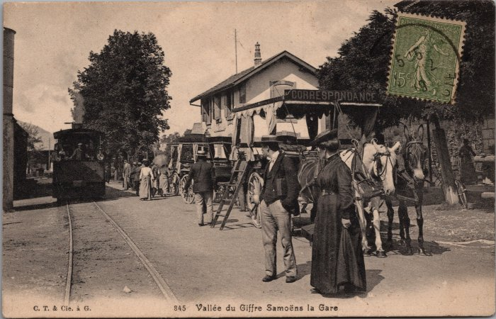 | Photos à la gare de Samoëns (2-2578) | Photos à la gare de Samoëns, correspondance en calèche
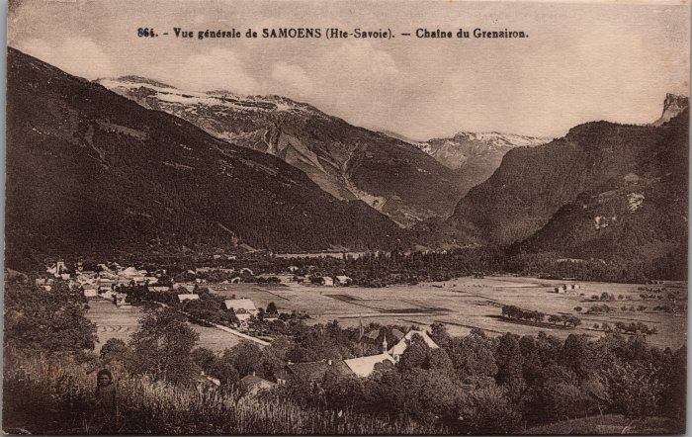 | Vue générale de Samoëns (2-2796) | Vue générale de Samoëns
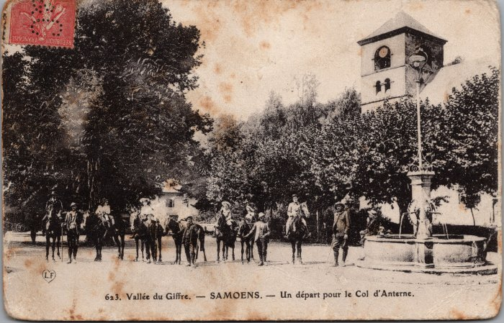 | Photo avant le départ pour le col d’Anterne à cheval à Samoens (2-3000) | Photo avant le départ pour le col d’Anterne à cheval à Samoens
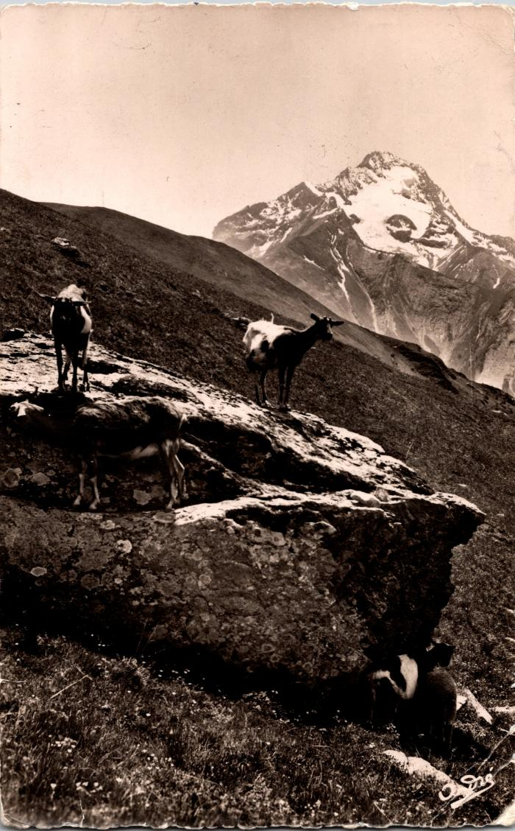
 | Carte postale du pâturage des chèvres à Samoëns (2-330) | Carte postale du pâturage des chèvres à Samoëns
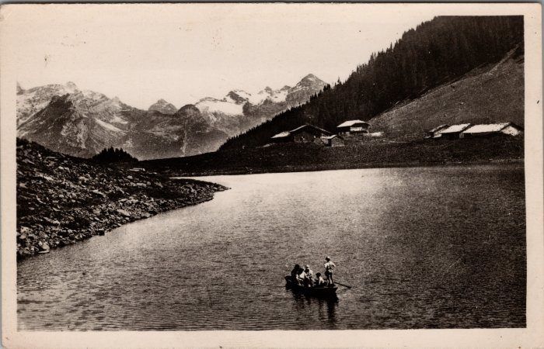 | Photo d'une barque sur le Lac de Gers (2-3408) | Photo d'une barque sur le Lac de Gers
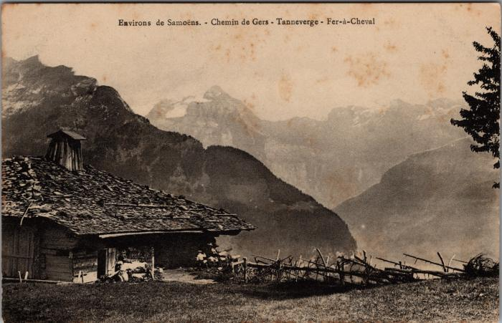 | Sur le chemin de Gers (2-3763) | Sur le chemin de Gers
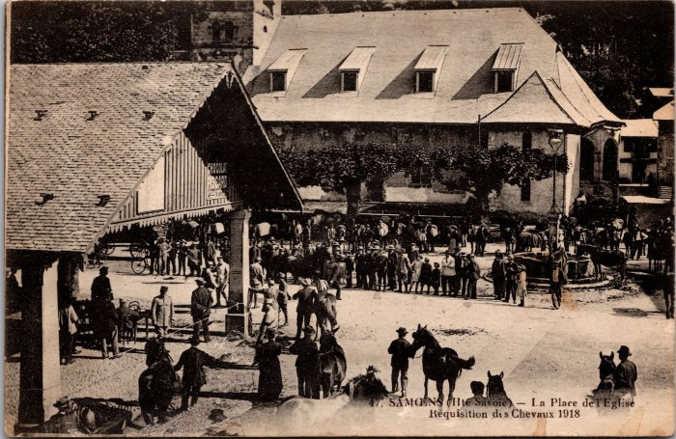 | Réquisition des chevaux sur la place de l’Église à Samoens en 1918 (2-3989) | Réquisition des chevaux sur la place de l’Église à Samoens en 1918
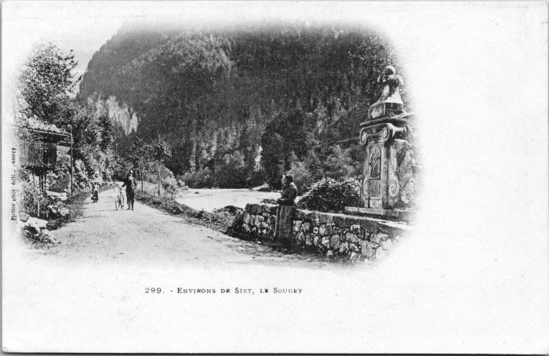 | Carte postale du village de Sougey (2-4427) | Carte postale du village de Sougey
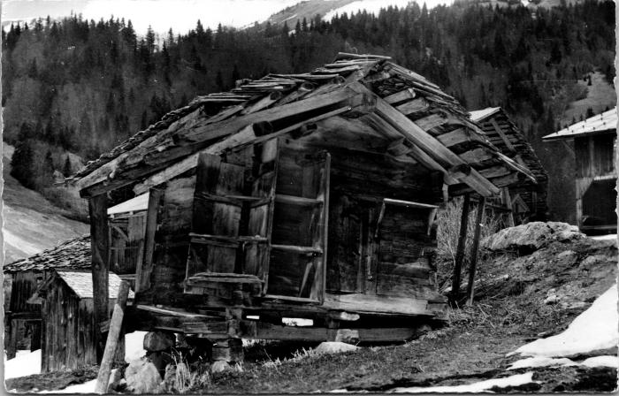 | Le vieux grenier des "Alamands" (2-4507) | Le vieux grenier des "Alamands"
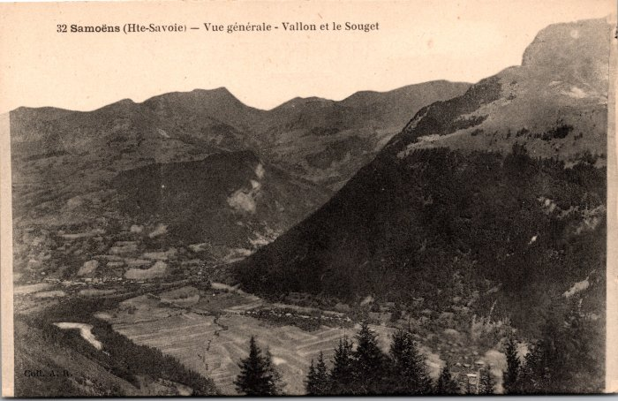 | Vue générale sur les Vallons et Sougey (2-563) | Vue générale sur les Vallons et Sougey
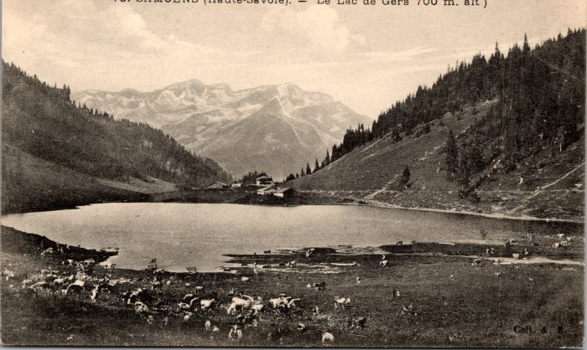 | L'alpage de Gers (2-577) | L'alpage de Gers
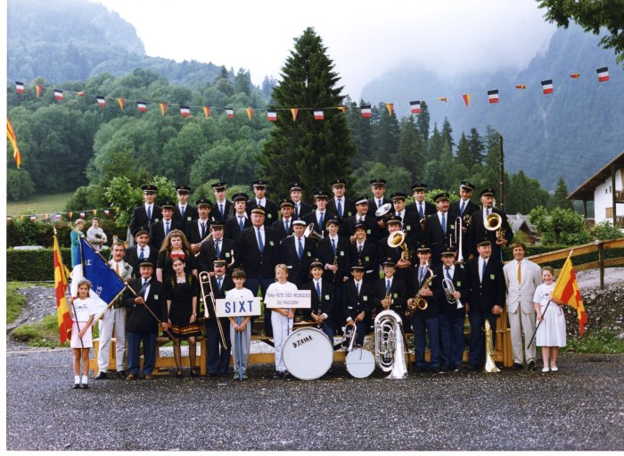 | Photo de la fanfare de Sixt à la fête des Musiques à Samoëns en 1989 (21-022) | Photo de la fanfare de Sixt à la fête des Musiques à Samoëns en 1989 De gauche à droite : 1er rang Christian CHAUPLANNAZ, André BIORD, Stéphanie LEMONIER, Patrick DENAMBRIDE, Nicolas RIONDEL, Nicolas ANTHONIOZ, Karine RICHARD, Yann CASSINA, Jérome CASSINA, Philippe OUVRIER-BUFFET, Martial PIN, Jean Michel PIN, Paul RIONDEL, Aurélie VEISY 2e rang : Lucien DENAMBRIDE, Vanessa CELLA, Joseph (jojo) DEFFAYET, Georges MONET, Jean MOGENIER, Alexandra PIN, Véronique TOMASSINO, Herbé CASEROTTO 3e rang : Daniel DUCROZ, Claude MOCCAND-JACQUET, Pascal DEFFAYET, Didier MOGENIER, Guillaume MOGENIER, Olivier MOGENIER, Hubert DENAMBRIDE, Christian PIN, Alexandre CHENEVAL 4e rang : Thierry MOGENIER, William MOGENIER, Jean Noel MONNET, Manou MONNET, Rachel MONNET, Roger PIN, Marc DEFFAYET, François DENAMBRIDE, François ISIDORE DEFFAYET
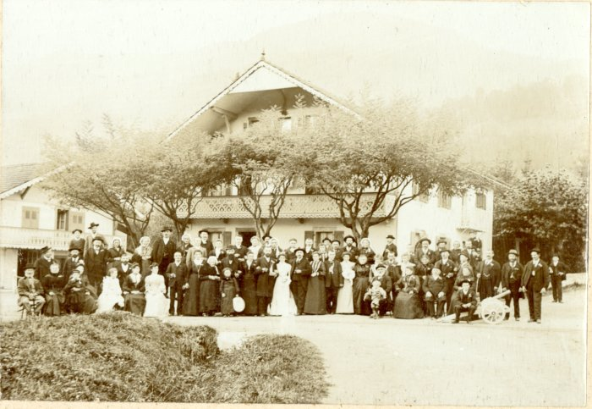 | Photo d'un mariage devant les 7 Monts à Samoëns dans les années 1900 (42-006) | Photo d'un mariage devant les 7 Monts à Samoëns dans les années 1900
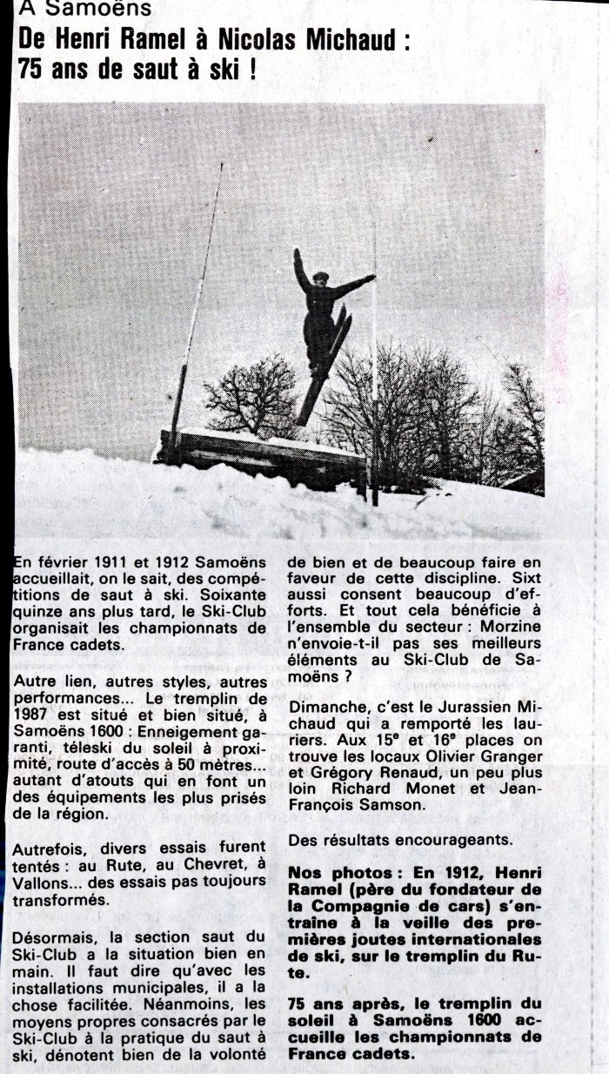
 | Article de journal sur les 75 ans de saut à ski à Samoëns en 1987 (50-004) | Article de journal sur les 75 ans de saut à ski à Samoëns en 1987 De Henri Ramel et Nicolas Michaud
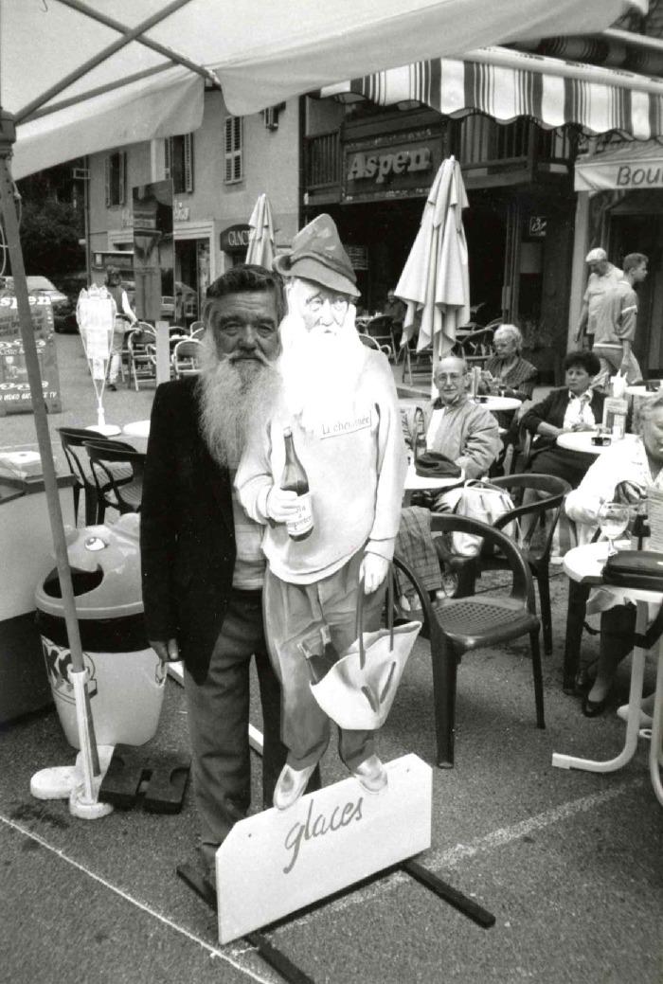
 | André Moccand " dit le Tonkin" (7-001) | André Moccand " Le Tonkin" photo prise dans le bas de la ville de samoens
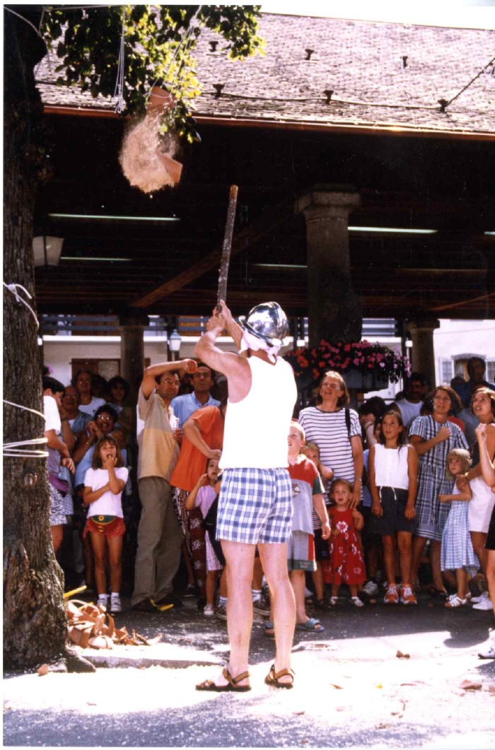
 | Jeu du Cornichon (7-004) | Jeu du Cornichon sur la place de grenette à samoens

